상품제안서
LAAON 터치식 캐릭터 실리콘무드등 | 상품코드: S44973

 |  |  |  |  |  |  | 02-713-8555 | www.synergygift.co.kr
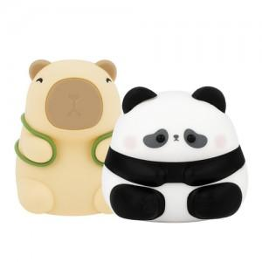 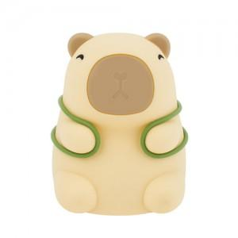 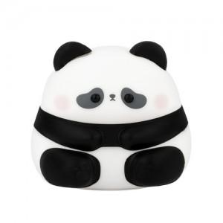

【상세/제작정보】

【인쇄/포장옵션】 | 스티커 / 포장지포장

【공급단가】 | 수량 | 30~ | 100~ | 300~ | 1,000~ | 3,000~
*VAT별도 | 단가 | 11,700원 | 11,100원 | 10,700원 | 10,200원 | 10,000원

【상품 URL】 | https://www.synergygift.co.kr:443/src/goods_detail.php?gdno=44973

